상품제안서
액센 듀얼 넥밴드 브러시리스 선풍기 F51 | 상품코드: S01663

 |  |  |  |  |  |  | 02-713-8555 | www.synergygift.co.kr
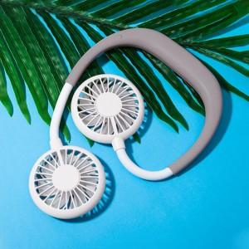

【상세/제작정보】

【인쇄/포장옵션】 | 실크, 레이저, 풀칼라 / 포장지포장

【공급단가】 | 수량 | 100~ | 300~ | 500~ | 1,000~ | 3,000~
*VAT별도 | 단가 | 9,080원 | 8,740원 | 8,400원 | 8,070원 | 7,870원

【상품 URL】 | https://www.synergygift.co.kr:443/src/goods_detail.php?gdno=18828

